注意事項
【 注意事項 】

開会式・閉会式を行っている間、
観覧席に居る方は
私語を慎み、
静かにしていること!!

パンフあたま

第2５回


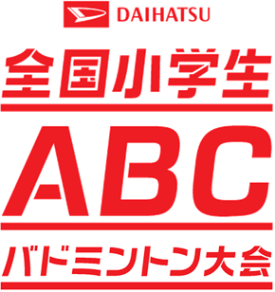



岐阜県予選会

第２５回 ダイハツ全国小学生ＡＢＣバドミントン大会岐阜県予選会

 | 期 日 | 令和 ６年 ５月 １８日（土） 予選リーグ
 |  | 令和 ６年 ５月 １９日（土） 決勝トーナメント・各クラス決定戦
 | 場 所 | 池田町総合体育館
 | 主 催 | 岐阜県バドミントン協会

 | 主 管 | 岐阜県小学生バドミントン連盟

 | 後 援 | 岐阜県教育委員会

 | 冠協賛 | ダイハツ工業株式会社

http://daihatsu-badminton.com/

